데스크탑슬림
견 적 서

강원도청소년수련관 |  | 귀하
전화 :
팩스 :
담당 :

아래와 같이 견적합니다.

견 적 합 계 : | ₩2,706,000
견 적 일 자 : | 2017-04-07
결 재 조 건 :

품 명 | 규 격 | 수 량 | 단 가 | 금 액 | 세 액 | 합 계 액
 |  |  |  | - | - | -
컴퓨터 | HP 400 G3 SFF | 3 | 640,000 | 1,920,000 | 192,000 | 2,112,000
(슬림형) |  |  |  | - | - | -
 | 인텔 i3-6100 3.7GHz |  |  | - | - | -
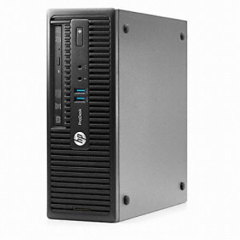
 | 인텔 H110 칩셋 |  |  | - | - | -
 | 8GB DDR4 RAM (최대 32GB) |  |  | - | - | -
 | 128GB SSD |  |  | - | - | -
 | dvd+rw multi |  |  | - | - | -
 | Intel HD530 Graphics |  |  | - | - | -
 | Windows 7/10 Pro 64bit |  |  |  | - | -
 | 디스플레이 포트 1개 + VGA 포트 1개 |  |  |  |  | -
 | (최대 2개의 모니터 연결) |  |  | - | - | -
 | 전면 USB 3.0 2개
 | 후면 USB 3.0 2개 / USB 2.0 4개
 | 초소형 사이즈
 | 180W 파워서플라이
 | 95x270x299.5mm
 | 길이 29.9 x 너비 9.5 x 높이 27cm
 | 무게 4.43kg

모니터 | HP 23er | 3 | 180,000 | 540,000 | 54,000 | 594,000
 | 23인치 Full HD IPS 모니터
 | HDMI 2 + RGB 1

* 결제계좌 : 신한 110-138-600484 씨-넷 |  |  | 합 계 | 2,460,000 | 246,000 | 2,706,000
* 견적담당 : | 조규장(010-2910-7760)
* REMARK

